корпус 1.3
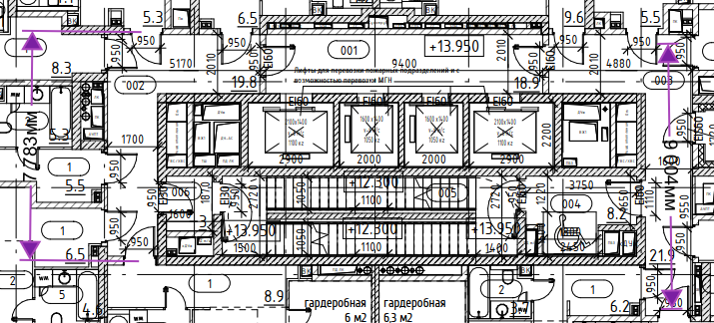
ХВС | 1 зона м | кол-во стояков | 2 зона м | кол-во стояков | всего
труба Ду 50 | 46 | 2 | 86 | 2 | 264 | этаж | кол-во выходов | кол-во выходов
 |  |  |  |  |  | 2 | 9 | 9
Воздухоотводчик | 4 |  |  |  |  | 3 | 9 | 9
 |  |  |  |  |  | 4 | 9 | 9
квартир | 429 | 24 | 17.875 |  | 18 | 5 | 9 | 9
 |  |  |  |  |  | 6 | 9 | 9
разводка PP-R Ду 15 | 400 |  |  |  |  | 7 | 9 | 9
 | 643.5 |  |  |  |  | 8 | 9 | 9
 | 1043.5 | 0.2 | 208.7 | 1252.2 |  | 9 | 9 | 9
 |  |  |  |  |  | 10 | 9 | 9
 |  |  |  |  |  | 11 | 9 | 9
 |  |  |  |  |  | 12 | 9 | 9
 |  |  |  |  |  | 13 | 9 | 9
 |  |  |  |  |  | 14 | 9 | 9
 |  | 48 |  |  |  | 15 | 9 | 9
 |  |  |  |  |  | 16 | 9 | 9
 |  |  |  |  |  | 17 | 9 | 9
 |  |  |  |  |  | 18 | 9 | 9
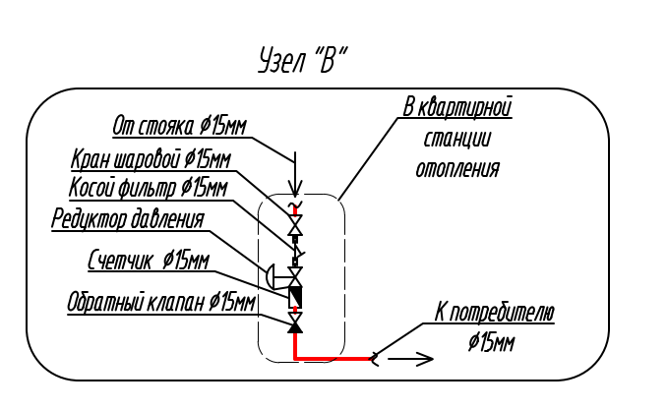
 |  |  |  |  |  | 19 | 9 | 9
 |  |  |  |  |  | 20 | 9 | 9
 |  |  |  |  |  | 21 | 9 | 9
 |  |  |  |  |  | 22 | 9 | 9
 |  |  |  |  |  | 23 | 9 | 9
 |  |  |  |  |  | 24 | 9 | 9
 |  |  |  |  |  | 25 | 8 | 7

реновация
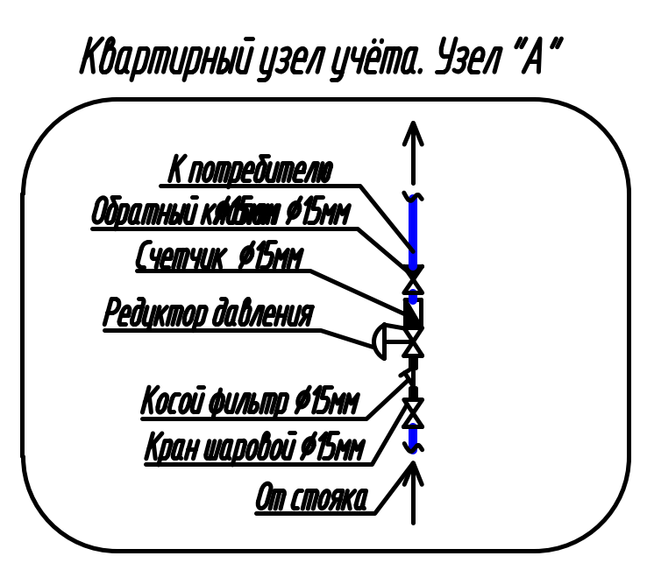
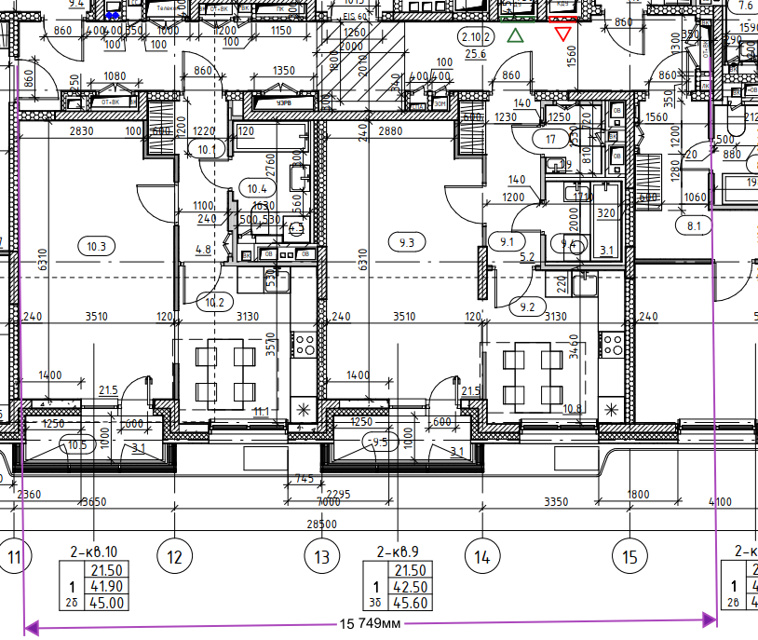
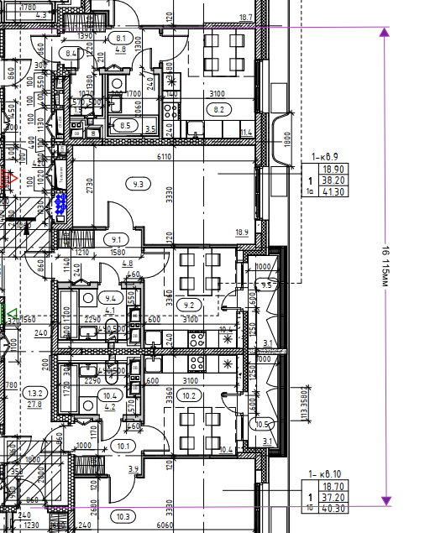
стояк В1 | кол-во | L=стояка | итого
Труба ду 40 | 3 | 55 | 165
Труба ду 40 | 2 | 49 | 98
всего |  |  | 263
Воздухоотводчик | 2
Затвор с эл.приводом ду 40 | 5
кран ду 40 | 5

квартир | 159

разводка PP-R Ду 25 в МОП | 480
разводка PP-R Ду 25 в МОП | 238.5
разводка в с/у | 1494.6
разводка в с/у | 954
 | 3167.1 | 0.2 | 633.42 | 3800.52

объем квартирных кранов
 |  | хвс | гвс
унитаз | 159 | 1
умывальник | 159 | 1 | 1
стиральная машина | 159 | 1
мойка | 159 | 1 | 1
ванна | 159 | 1 | 1
унитаз | 27 | 1
умывальник | 27 | 1 | 1

отделка С/У
2448.6 | 580 | 1420188
2448.6 | 657.47 | 1609881.042
2448.6 | 290 | 710094
2448.6 | 32 | 78355.2
2448.6 | 260 | 636636
 |  | 4455154.242

